výsledky
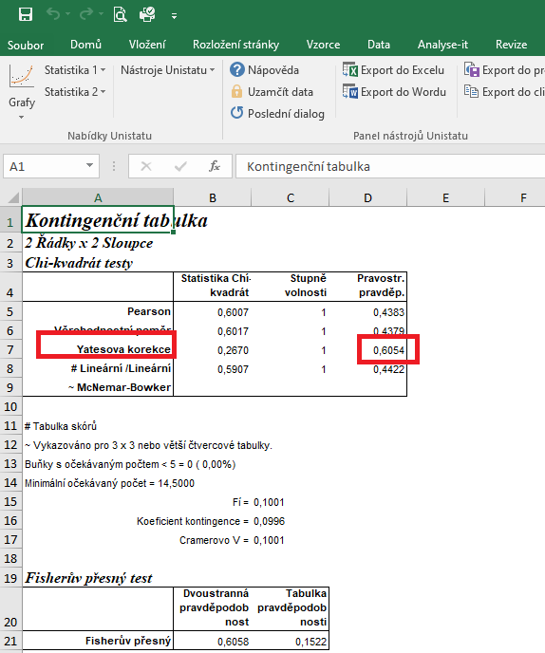
 | typ 1 | typ 2 | Statistické zpracování dat, která jsou vyjádřena ve formě četností, se běžně provádí pomocí chí kvadrát testu s využítím kontingenčních tabulek.
počet pozitivních nálezů | 16 | 13 | Tento test nelze zpracovat v tabulkovém procesoru Excel, ale je třeba použít vhodný statistický program jako je například Unistat.
počet negativních nálezů | 14 | 17 | Do kontingenčních tabulek je třeba dávat vždy údaje četností v absolutních hodnotách, nelze využít procenta.
 |  |  | Vyjádření v procentech se využívá až pro finální interpertaci dat.

 |  |  | vyjádření v procentech:

 |  |  |  | typ 1 | typ 2
 |  |  | počet pozitivních nálezů | 53.33 | 43.33
 |  |  | počet negativních nálezů | 46.67 | 56.67

 |  |  | Při vyšetření moči bylo zjištěno, že s použitím diagnostického proužku typu 1 je 53,33 % pozitivních nálezů, v případě diagnostického proužku typu 2 to je 43,33 % pozitivních nálezů.
 |  |  | Statistická analýza neprokázala signifikatní rozdíly v četnostech výskytu proteinurie.

postup Unistat
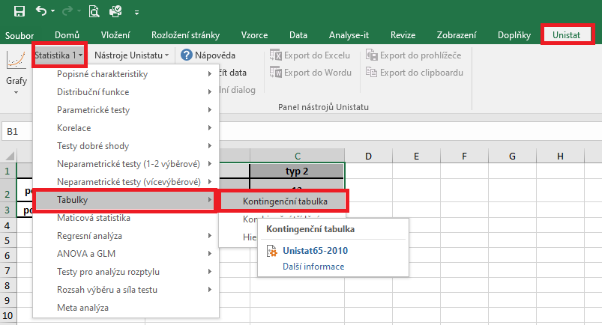
 | typ 1 | typ 2 | Označíme si zdrojová data a v hlavním menu si vybereme nabídku "Unistat".
počet pozitivních nálezů | 16 | 13 | Dále si zvolíme nabídky: Statistika 1 → Tabulky → Kontingenční tabulky
počet negativních nálezů | 14 | 17

 |  |  | V následujícím dialogovém okně si zvolíme proměnné pro další zpracování.
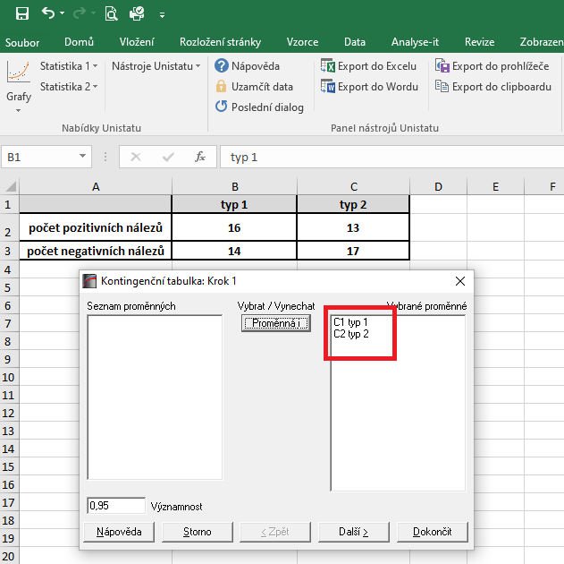

 |  |  | V následujícím dialogovém okně si zaškrtneme nabídku "RxC tabulkové statistiky" a zvolíme nabídku "Další".
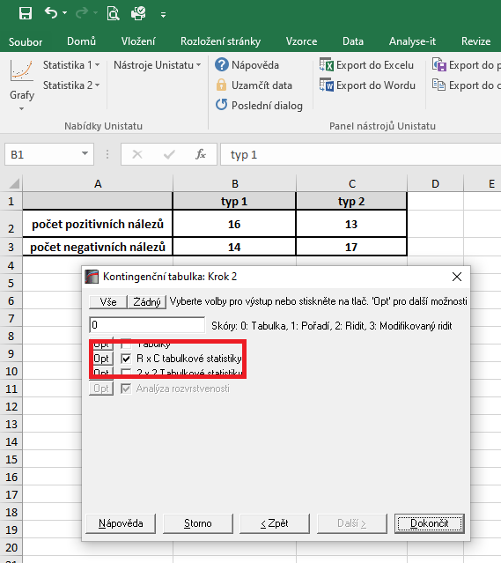

 |  |  | Dojde k vytvoření nového listu, kde v tabulce Chí-kvadrát testy nás bude zajímat výsledek pravděpodobnosti Yatesovi korekce.
 |  |  | Vzhledem k tomu, že v našem testu nám hodnota pravděpodobnosti vyšla rovna číslu 0.6054, můžeme říct, že mezi soubory nejsou nejsou rozdíly v četnosti průkazu proteinurie.

